AM und Bildung
Arbeitmarkt und Bildung in Wien
 | Sep-22

Arbeitsmarktdaten im Kontext von Bildungsabschlüssen:
Das mit Abstand höchste Arbeitslosigkeitsrisiko haben Personen, die keinen über die Pflichtschule hinausgehenden Bildungsabschluss vorweisen können.

Wichtige Arbeitsmarktdaten auf einen Blick

 |  |  | Veränd. zum Vorjahr
 | Bestand/Quote |  | absolut | in%

Arbeitslose Personen | 99,434 |  | -13,885 | -12.3%
Frauen | 44,066 |  | -7,430 | -14.4%
Männer | 55,368 |  | -6,455 | -10.4%
Unselbständig Beschäftigte | 907,884 |  | 23,760 | 2.7%
Frauen | 437,012 |  | 11,923 | 2.8%
Männer | 470,872 |  | 11,837 | 2.6%
Arbeitslosenquote - nationale Berechnung | 9.9% |  | -1.5% | -Punkte
Frauen | 9.2% |  | -1.6% | -Punkte
Männer | 10.5% |  | -1.3% | -Punkte

 | arbeitslose Personen |  | offene Stellen

 | Bestand | Anteil | Bestand | Anteil

Gesamt | 99,434 | 100% | 19,946 | 100%
maximal Pflichtschule | 46,995 | 47.3% | 8,529 | 42.8%
Lehre | 20,317 | 20.4% | 5,687 | 28.5%
Mittlere technisch-gewerbliche Schule | 583 | 0.6% | 40 | 0.2%
Mittlere kaufmännische Schule | 1,732 | 1.7% | 94 | 0.5%
sonstige mittlere Schule | 2,081 | 2.1% | 1,252 | 6.3%
Allgemeinbildende höhere Schule | 9,005 | 9.1% | 95 | 0.5%
Höhere technisch-gewerbliche Schule | 1,840 | 1.9% | 1,160 | 5.8%
Höhere kaufmännische Schule | 1,721 | 1.7% | 465 | 2.3%
sonstige höhere Schule | 2,968 | 3.0% | 880 | 4.4%
Akademie | 316 | 0.3% | 136 | 0.7%
Fachhochschule | 1,165 | 1.2% | 809 | 4.1%
Universität, Hochschule, Pädagogische Hochschule | 10,500 | 10.6% | 797 | 4.0%

47,3% der arbeitslosen Personen hat lediglich Pflichtschulausbildung, 20,4% verfügen über einen Lehrabschluss; in Summe weisen 67,7% aller arbeitslosen Personen maximal Lehrausbildung auf. Personen mit Lehrabschluss sind allerdings im Vorteil: 28,5% der (sofort verfügbaren) offenen Stellen verlangt diese Qualifikation.

Bestand arbeitsloser Personen nach Ausbildung und Geschlecht

 | Frauen N = 44.066 | Männer N = 55.368
Pflichtschule | 46.5% | 47.8%
Lehre | 16.5% | 23.6%
BMS | 5.3% | 3.7%
AHS | 9.8% | 8.5%
BHS | 7.0% | 6.2%
Uni, FH, Akademie | 14.6% | 10.0%

Bei der differenzierten Betrachtung arbeitsloser Personen nach Geschlecht zeigt sich ein Unterschied beim Anteil von Personen mit Pflichtschulausbildung (Männer: 47,8%, Frauen: 46.5%), noch deutlicher ist der Unterschied beim Anteil von Personen mit Lehrabschluss: 16,5% der arbeitslosen Frauen, aber 23,6% der arbeitslosen Männer haben eine Lehrausbildung absolviert.

Arbeitslosenquote1 nach Ausbildung

 | Sep 22 | Sep 21 | ALQ-Gesamt | ALQ-Gesamt
Pflichtschulausbildung | 27.4% | 30.7% | 9.9% | 11.4%
Lehrausbildung | 9.5% | 11.2% | 9.9% | 11.4%
BMS | 5.9% | 6.9% | 9.9% | 11.4%
AHS | 8.5% | 8.8% | 9.9% | 11.4%
BHS | 6.1% | 7.2% | 9.9% | 11.4%
Akadem. Ausbildung, FH | 3.6% | 4.2% | 9.9% | 11.4%

Arbeitslosenquote1 nach Ausbildung im Zeitverlauf

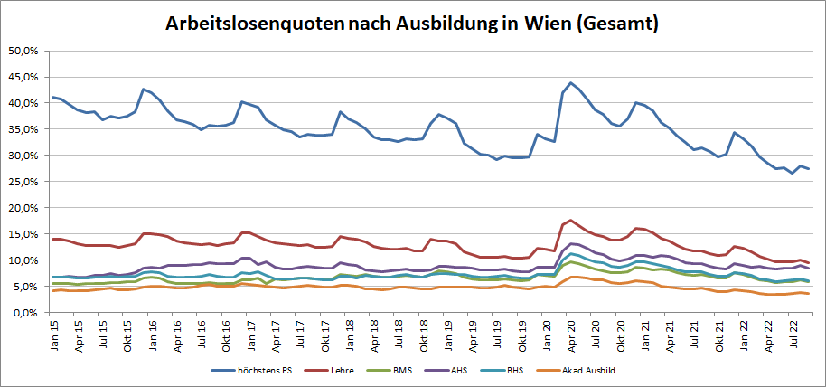

1 Vorgemerkte Arbeitslose einer Bildungsebene bezogen auf das Arbeitskräftepotential (Arbeitslose + unselbstständig Beschäftigte des Jahres) derselben Bildungsebene; die Gliederung der Beschäftigtenbasis nach Bildungsabschluss wurde nach Ergebnissen der Arbeitskräfteerhebung (unselbeständig Erwerbstätige nach LFK) errechnet

verwendete Abkürzungen:
AHS: Allgemeinbildende höhere Schule
BHS: Berufsbildende höhere Schule (Höhere technisch-gewerbliche Schule, Höhere kaufmännische Schule, Sonstige höhere Schule)
BMS: Berufsbildende mittlere Schule (Mittlere technisch-gewerbliche Schule, Mittlere kaufmännische Schule, Sonstige mittlere Schule)

